온실가스산정툴-김덕우
 | 에너지 사용량 및 온실가스 배출량 산정 시트

 |  | : 사용자 입력셀
 |  | : 계산 결과셀

tmp |  | 연료명 | 사용량 (Input) | 단위 | 에너지 사용량(TJ) | 온실가스 배출량 (tGHG) |  |  |  | 에너지소비량->발열량변환 |  |  |  |  |  | 배출계수
 |  |  |  |  |  | CO2 | CH4 | N2O | CO2eq | 총발열량 | 순발열량 | 단위 | 총발열량 | 순발열량 | 단위 | CO2 (KgCO2/TJ) | CH4 (KgCH4/TJ) | N2O (KgN2O/TJ)
휘발유 |  | 휘발유 | 30 | L | 0.00 | 0.07 | 0.00 | 0.00 | 0.07 | 0.000034 | 0.000031 | TJ/L | 33.5 | 31.0 | MJ/L | 73300.00 | 10.00 | 0.60
경유 |  | 경유 | 10000000 | L | 379.00 | 26,231.40 | 3.54 | 0.21 | 26,371.58 | 0.000038 | 0.000035 | TJ/L | 37.9 | 35.4 | MJ/L | 74100.00 | 10.00 | 0.60
도시/천연가스(LNG) |  | 도시/천연가스(LNG) | 5000 | N㎥ | 0.22 | 11.22 | 0.00 | 0.00 | 11.25 | 0.000044 | 0.000040 | TJ/N㎥ | 44.2 | 40.0 | MJ/N㎥ | 56100.00 | 5.00 | 0.10
도시가스(LPG) |  | 도시가스(LPG) | 5000 | N㎥ | 0.31 | 18.64 | 0.00 | 0.00 | 18.68 | 0.000063 | 0.000058 | TJ/N㎥ | 62.8 | 57.8 | MJ/N㎥ | 64500.00 | 5.00 | 0.10
등유(실내용/보일러용) |  | 등유(실내용/보일러용) | 5000 | L | 0.19 | 12.46 | 0.00 | 0.00 | 12.53 | 0.000037 | 0.000035 | TJ/L | 37.2 | 34.7 | MJ/L | 71900.00 | 10.00 | 0.60
전력 |  | 전력 | 5000 | KWh | 0.05 | 2.33 | 0.00 | 0.00 | 2.33 | 0.000010 | 0.000010 | TJ/MWh | 9.6 | 9.6 | MJ/KWh | 48468.75 | 0.56 | 0.28
수도권연계지사2014 | type1 | 지역난방 | 5000 | Gcal | 20.93 | 845.44 | 0.01 | 0.00 | 846.27 | 0.004187 | 0.004187 | TJ/Gcal | 4,186.8 | 4,186.8 | MJ/Gcal | 40386.00 | 0.70 | 0.08
지역난방(지사모름) | type2 | 지역난방(지사모름) | 3000 | Gcal | 12.56 | 749.67 | 0.03 | 0.00 | 751.66 | 0.004187 | 0.004187 | TJ/Gcal | 4,186.8 | 4,186.8 | MJ/Gcal | 59685.00 | 2.76 | 0.32

 | 건물지역 | 수도권연계지사 |  | 합계 (type1 선택시) | 400.70 | 27,121.55 | 3.56 | 0.21 | 27,262.70
 | 연도 | 2014 |  | 합계 (type2 선택시) | 392.33 | 27,025.78 | 3.58 | 0.22 | 27,168.10

 | 1. 계산결과 검토의견 : |  | KEMCO의 이산화탄소배출량자동계산 툴과 약 1~5% 정도 오차가 있음. 단위 환산 등에 따른 소수점 계산상의 오류로 판단됨
 | 2. 참고자료 : |  | 환경부 고시 제2013-180호, 공공부문 온실가스․에너지 목표관리 운영 등에 관한 지침
 |  |  | 한국지역난방공사 | https://www.kdhc.co.kr/content.do?sgrp=S10&siteCmsCd=CM3650&topCmsCd=CM3655&cmsCd=CM4018&pnum=1&cnum=8
 |  |  | 전력환산계수 | http://co2.kemco.or.kr/toe/toe.aspx
 |  |  | 온실가스종합정보센터 | https://www.gir.go.kr/home/board/read.do?pagerOffset=0&maxPageItems=20&maxIndexPages=10&searchKey=title&searchValue=%EA%B3%B5%EA%B3%A0&menuId=10&boardId=66&boardMasterId=3&boardCategoryId=

 | 2006 IPCC 국가 인벤토리 가이드라인 연료별 배출계수 (단위 : kgGHG/TJ)
 | CO2는 온실가스종합정보센터 - 연료별 탄소배출계수(‘11년 발열량 기준, ’12 ~ ‘16년 적용) |  |  |  |  |  |  |  |  | 지구온난화지수 (CO2eq 계산시 참고) |  |  | 단위환산계수
 | string1 | string2 | 제목컬럼 | 에너지원 | CO2 | CH4 (상업공공) | N2O (상업공공/가정/기타) | CH4 (가정및기타) |  | GHG | 값 |  | 항목 | 값 | 단위
 | 휘발유 |  | 휘발유 | 휘발유 | 73300 | 10 | 0.6 | 10 |  | CO2 | 1 |  | 1MWH | 9600 | MJ
 | 등유(실내용/보일러용) |  | 등유(실내용/보일러용) | 등유(실내용/보일러용) | 71900 | 10 | 0.6 | 10 |  | CH4 | 21 |  | 1MWH | 9.6 | GJ
 | 경유 |  | 경유 | 경유 | 74100 | 10 | 0.6 | 10 |  | N2O | 310 |  | 1MWH | 0.0096 | TJ
 | 도시가스(LPG) |  | 도시가스(LPG) | 도시가스(LPG) | 64500 | 5 | 0.1 | 5
 | 도시/천연가스(LNG) |  | 도시/천연가스(LNG) | 도시/천연가스(LNG) | 56100 | 5 | 0.1 | 5
 | 전력 |  | 전력 | 전력 | 48468.75 | 0.5625 | 0.28125 | 0.5625
 | 원유 |  | 원유 | 원유 | 73300 | 10 | 0.6 | 10
 | JP-8 |  | JP-8 | JP-8 | 70000 | 10 | 0.6 | 10
 | JET A-1 |  | JET A-1 | JET A-1 | 71500 | 10 | 0.6 | 10
 | 납사 |  | 납사 | 납사 | 73300 | 10 | 0.6 | 10
 | 아스팔트 |  | 아스팔트 | 아스팔트 | 80700 | 10 | 0.6 | 10
 | 윤활유 |  | 윤활유 | 윤활유 | 73300 | 10 | 0.6 | 10
 | 석유코크 |  | 석유코크 | 석유코크 | 97500 | 10 | 0.6 | 10
 | 정제연료 (반제품) |  | 정제연료 (반제품) | 정제연료 (반제품) | 73300 | 10 | 0.6 | 10
 | 정제가스 |  | 정제가스 | 정제가스 | 57600 | 5 | 0.1 | 5
 | 파라핀왁스 |  | 파라핀왁스 | 파라핀왁스 | 73300 | 10 | 0.6 | 10
 | 용제 |  | 용제 | 용제 | 73300 | 10 | 0.6 | 10
 | 기타 |  | 기타 | 기타 | 73300 | 10 | 0.6 | 10
 | 국내 무연탄/수입 무연탄 |  | 국내 무연탄/수입 무연탄 | 국내 무연탄/수입 무연탄 | 98300 | 10 | 1.5 | 300
 | 원료용 유연탄 |  | 원료용 유연탄 | 원료용 유연탄 | 94600 | 10 | 1.5 | 300
 | 연료용 유연탄 |  | 연료용 유연탄 | 연료용 유연탄 | 94600 | 10 | 1.5 | 300
 | 아역청탄 |  | 아역청탄 | 아역청탄 | 96100 | 10 | 1.5 | 300
 | 갈탄 |  | 갈탄 | 갈탄 | 101000 | 10 | 1.5 | 300
 | 코크스 |  | 코크스 | 코크스 | 107000 | 10 | 1.5 | 300
 | 코크스가스 |  | 코크스가스 | 코크스가스 | 44400 | 5 | 0.1 | 5
 | 고로가스 |  | 고로가스 | 고로가스 | 260000 | 5 | 0.1 | 5
 | 전로가스 |  | 전로가스 | 전로가스 | 182000 | 5 | 0.1 | 5
 | 이탄 |  | 이탄 | 이탄 | 106000 | 10 | 1.4 | 300
 | 수도권연계지사 | 2012 | 수도권연계지사2012 | 지역난방 | 37780 | 0.84 | 0.08 | 0.84
 | 수도권연계지사 | 2013 | 수도권연계지사2013 | 지역난방 | 35.26 | 0.79 | 0.071 | 0.79
 | 수도권연계지사 | 2014 | 수도권연계지사2014 | 지역난방 | 40386 | 0.695 | 0.08 | 0.695
 | 수도권연계지사 | 2015 | 수도권연계지사2015 | 지역난방 | 37697 | 0.7608 | 0.0894 | 0.7608
 | 광주전남지사 | 2012 | 광주전남지사2012 | 지역난방 | null | null | null | null
 | 광주전남지사 | 2013 | 광주전남지사2013 | 지역난방 | 182770 | 3.26 | 0.33 | 3.26
 | 광주전남지사 | 2014 | 광주전남지사2014 | 지역난방 | 106496 | 2.932 | 0.474 | 2.932
 | 광주전남지사 | 2015 | 광주전남지사2015 | 지역난방 | 77793 | 2.8135 | 0.5341 | 2.8135
 | 청주지사 | 2012 | 청주지사2012 | 지역난방 | 56560 | 2.23 | 0.45 | 2.23
 | 청주지사 | 2013 | 청주지사2013 | 지역난방 | 58720 | 2.32 | 0.46 | 2.32
 | 청주지사 | 2014 | 청주지사2014 | 지역난방 | 52246 | 2.269 | 0.454 | 2.269
 | 청주지사 | 2015 | 청주지사2015 | 지역난방 | 52870 | 2.0984 | 0.4197 | 2.0984
 | 대구지사 | 2012 | 대구지사2012 | 지역난방 | 41790 | 13.33 | 0.98 | 13.33
 | 대구지사 | 2013 | 대구지사2013 | 지역난방 | 43000 | 14.04 | 1.03 | 14.04
 | 대구지사 | 2014 | 대구지사2014 | 지역난방 | 37990 | 7.419 | 1.08 | 7.419
 | 대구지사 | 2015 | 대구지사2015 | 지역난방 | 37707 | 8.1003 | 1.1708 | 8.1003
 | 김해지사 | 2012 | 김해지사2012 | 지역난방 | 42700 | 0.76 | 0.08 | 0.76
 | 김해지사 | 2013 | 김해지사2013 | 지역난방 | 42260 | 0.75 | 0.08 | 0.75
 | 김해지사 | 2014 | 김해지사2014 | 지역난방 | 38345 | 0.684 | 0.068 | 0.684
 | 김해지사 | 2015 | 김해지사2015 | 지역난방 | 36156 | 0.6445 | 0.0644 | 0.6445
 | 양산지사 | 2012 | 양산지사2012 | 지역난방 | 45850 | 0.82 | 0.08 | 0.82
 | 양산지사 | 2013 | 양산지사2013 | 지역난방 | 46920 | 0.84 | 0.08 | 0.84
 | 양산지사 | 2014 | 양산지사2014 | 지역난방 | 48383 | 0.862 | 0.086 | 0.862
 | 양산지사 | 2015 | 양산지사2015 | 지역난방 | 46491 | 0.8287 | 0.0829 | 0.8287
 | 세종지사 | 2012 | 세종지사2012 | 지역난방 | 74.89 | 1.33 | 0.13 | 1.33
 | 세종지사 | 2013 | 세종지사2013 | 지역난방 | 70910 | 1.21 | 0.13 | 1.21
 | 세종지사 | 2014 | 세종지사2014 | 지역난방 | 45466 | 1.21 | 0.089 | 1.21
 | 세종지사 | 2015 | 세종지사2015 | 지역난방 | 45105 | 0.8102 | 0.0815 | 0.8102
 | 지역난방(지사모름) |  | 지역난방(지사모름) | 지역난방(지사모름) | 59,685 | 2.7647185185 | 0.32425185185 | 2.7647185185

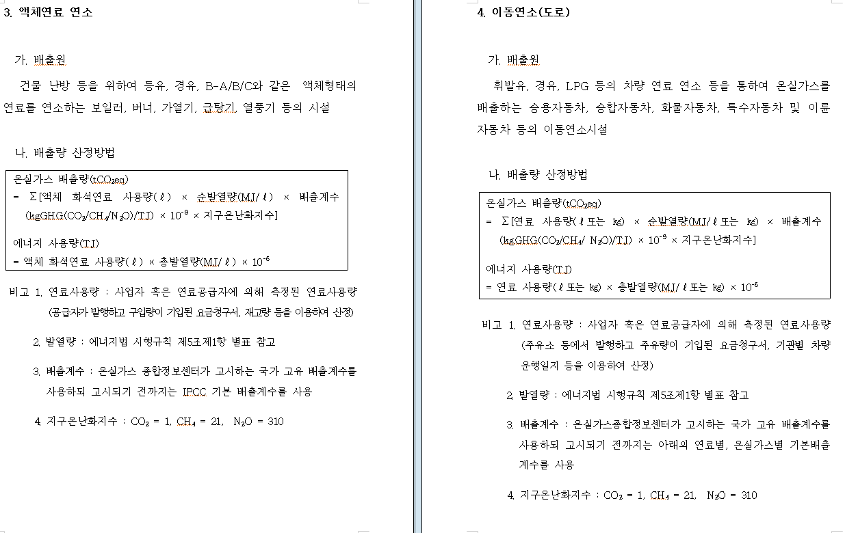
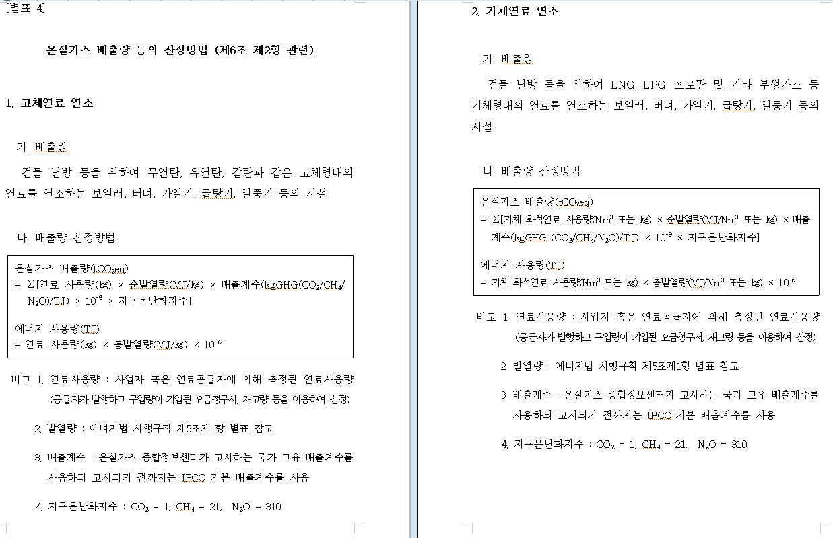
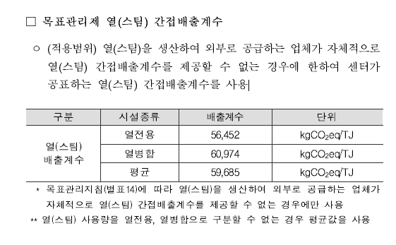
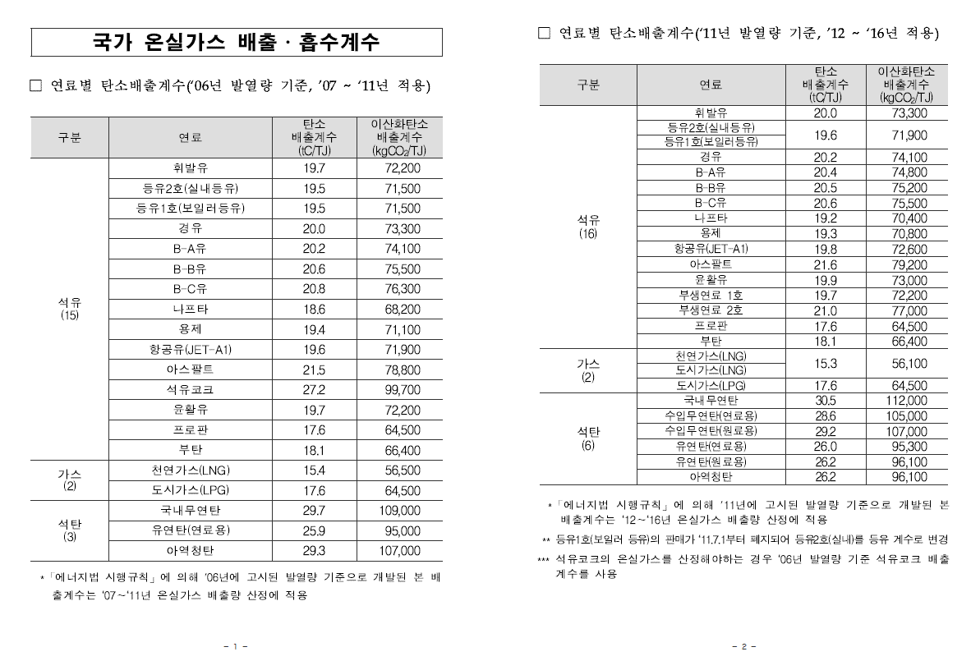

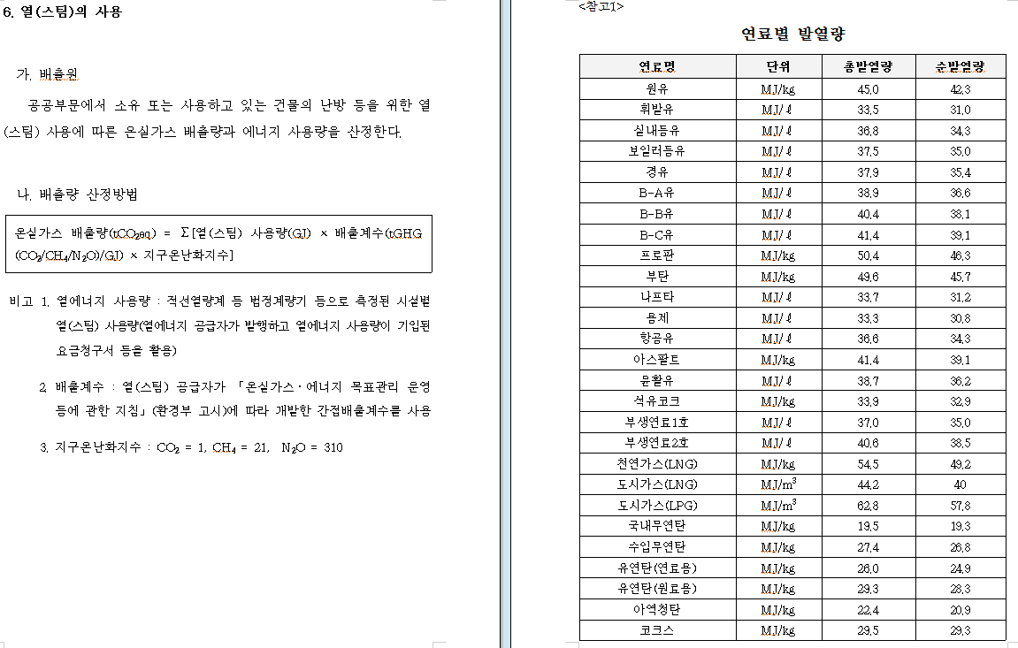
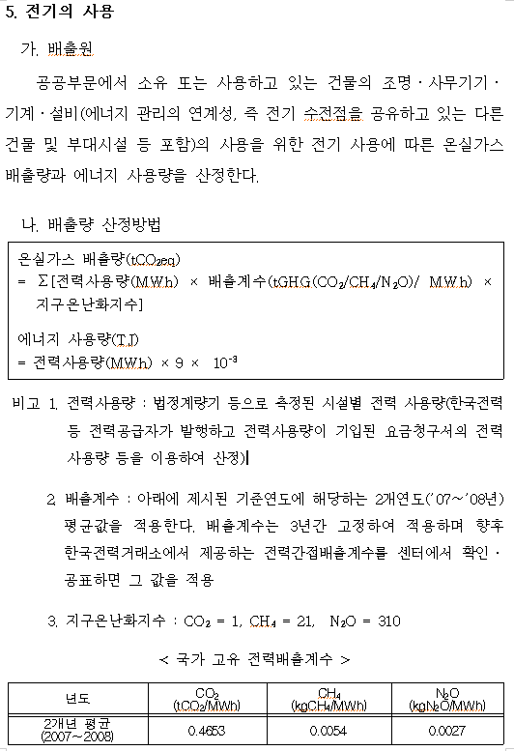

 | 전력 배출 관련 참고자료
 | 국가 고유 전력배출계수('07～'08년 평균) |  |  | >>매년 달라짐.
 | CO2 | CH4 | N2O
 | (tCO2/MWh) | (kgCH4/MWh) | (kgN2O/MWh)
 | 0.4653 | 0.0054 | 0.0027

 | CO2 | CH4 | N2O | CO2
 | (tCO2/TJ) | (kgCH4/TJ) | (kgN2O/TJ) | (kgCO2/TJ)
 | 48.46875 | 0.5625 | 0.28125 | 48468.75

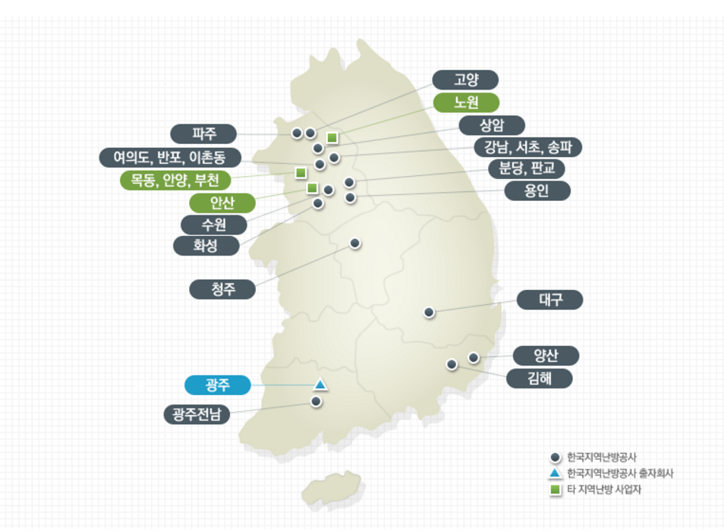
 | 지역난방 온실가스 배출계수(GHG/TJ)*
 | 난방공사지역 | 에너지연도 | tmp | CO₂(kgCO₂/TJ) | CH₄ (kgCH₄/TJ) | N₂O (kgN₂O/TJ)
 | 수도권연계지사 | 2012 | 수도권연계지사2012 | 37,780 | 0.84 | 0.08
 | 수도권연계지사 | 2013 | 수도권연계지사2013 | 35.26 | 0.79 | 0.071
 | 수도권연계지사 | 2014 | 수도권연계지사2014 | 40,386 | 0.695 | 0.08
 | 수도권연계지사 | 2015 | 수도권연계지사2015 | 37,697 | 0.7608 | 0.0894
 | 광주전남지사 | 2012 | 광주전남지사2012 | null | null | null
 | 광주전남지사 | 2013 | 광주전남지사2013 | 182,770 | 3.26 | 0.33
 | 광주전남지사 | 2014 | 광주전남지사2014 | 106,496 | 2.932 | 0.474
 | 광주전남지사 | 2015 | 광주전남지사2015 | 77,793 | 2.8135 | 0.5341

 | 청주지사 | 2012 | 청주지사2012 | 56,560 | 2.23 | 0.45
 | 청주지사 | 2013 | 청주지사2013 | 58,720 | 2.32 | 0.46
 | 청주지사 | 2014 | 청주지사2014 | 52,246 | 2.269 | 0.454
 | 청주지사 | 2015 | 청주지사2015 | 52,870 | 2.0984 | 0.4197
 | 대구지사 | 2012 | 대구지사2012 | 41,790 | 13.33 | 0.98
 | 대구지사 | 2013 | 대구지사2013 | 43,000 | 14.04 | 1.03
 | 대구지사 | 2014 | 대구지사2014 | 37,990 | 7.419 | 1.08
 | 대구지사 | 2015 | 대구지사2015 | 37,707 | 8.1003 | 1.1708
 | 김해지사 | 2012 | 김해지사2012 | 42,700 | 0.76 | 0.08
 | 김해지사 | 2013 | 김해지사2013 | 42,260 | 0.75 | 0.08
 | 김해지사 | 2014 | 김해지사2014 | 38,345 | 0.684 | 0.068
 | 김해지사 | 2015 | 김해지사2015 | 36,156 | 0.6445 | 0.0644
 | 양산지사 | 2012 | 양산지사2012 | 45,850 | 0.82 | 0.08
 | 양산지사 | 2013 | 양산지사2013 | 46,920 | 0.84 | 0.08
 | 양산지사 | 2014 | 양산지사2014 | 48,383 | 0.862 | 0.086
 | 양산지사 | 2015 | 양산지사2015 | 46,491 | 0.8287 | 0.0829
 | 세종지사 | 2012 | 세종지사2012 | 74.89 | 1.33 | 0.13
 | 세종지사 | 2013 | 세종지사2013 | 70,910 | 1.21 | 0.13
 | 세종지사 | 2014 | 세종지사2014 | 45,466 | 1.21 | 0.089
 | 세종지사 | 2015 | 세종지사2015 | 45,105 | 0.8102 | 0.0815

 | * 저탄소 녹색성장 기본법 제45조 5항에 따라 온실가스 배출업체 및 에너지 소비업체(관리업체)로 지정된 지역난방용 열 사용자의 경우 지역난방용 열 사용에 대한 온실가스 배출량 산정시 사용
 | ** 수도권 연계지사 : 수원, 서울중앙, 파주, 용인, 화성, 사울남부, 분당, 판교, 삼송, 고양, 광교지사
 | ◆ 단위환산예시 ◆
 | - 열생산량을 Gcal → TJ 로 변환 시 : 1 Gcal = 4.1868 GJ = 0.0041868 TJ
 | - 배출계수 kgCO2/TJ → kgCO2/Gcal 로 변환 시 : 1 kgCO2/TJ = 0.001 kgCO2/GJ = 0.0041868 kgCO2/Gcal

 | 수도권리스트
 | 수원
 | 화성
 | 여의도
 | 반포
 | 이촌동
 | 고양
 | 상암
 | 강남
 | 서초
 | 송파
 | 분당
 | 판교
 | 용인
 | 광교
 | 삼송
 | 파주

